CONSOLIDADO 2024
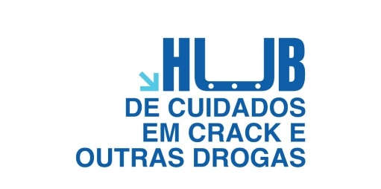
 |  |  | HUB de Cuidados em Crack e Outras Drogas
 |  |  | SPDM – Associação Paulista Para o Desenvolvimento da Medicina
 |  |  | OSS – Organização Social de Saúde

 |  | Consolidado Metas Quantitativa e Metas Qualitativa 2024

 | Metas Quantitativas

 | INDICADOR
 | Nº Atendimentos Médicos(Psiquitra, Clínico Geral e Infectologia) |  |  | Atendimento Social/Não Médico |  | Ocupação nas camas de hospitalidade Social | Nº de Trasnporte Social | Nº de Oficinas e Grupos Terapêuticos | Total de Atendimento SPDM / CRATOD

Meta | 2.200/mês |  |  | 10.000/mês |  | 85%/mês | 310/mês | 195/mês

Jan-24 | 3,763 |  |  | 13,139 |  | 100% | 653 | 284 | 17,840.00
Feb-24 | 3,281 |  |  | 12,589 |  | 100% | 635 | 237 | 16,743.00
Mar-24 | 3,616 |  |  | 13,478 |  | 100% | 717 | 213 | 18,025.00
Apr-24 | 3,513 |  |  | 13,049 |  | 100% | 733 | 254 | 17,550.00
May-24 | 3,717 |  |  | 13,410 |  | 100% | 717 | 257 | 18,102.00

Total | 17890 |  |  | 65665 |  | 100% | 3455 | 1245 | 88,256.00

 | Metas Qualitativa

 | INDICADOR
 | Ofertar Testagem Rápida para IST´s na Avaliação Multiprofissional Inicial |  |  | Garantir atendimento ininterrupto dos setores Pronto Atendimento e Unidade de Observação | Garantir Atendimento Ininterrupto Conforme Demanda Refereciada e Espontânia | Gerenciamento das Boas Práticas De Segurança ao Usuário | Ofertar Treinamento/Capacitaçãoa os Profissionais Assitenciais (2hr/mês) | Total de Atendimento SPDM / CRATOD

Meta | 100% |  |  | 100% | 100% | 100% | 100%

Jan-24 | 100% |  |  | 100% | 100% | 100% | 100% | 100%
Feb-24 | 100% |  |  | 100% | 100% | 100% | 100% | 100%
Mar-24 | 100% |  |  | 100% | 100% | 100% | 100% | 100%
Apr-24 | 100% |  |  | 100% | 100% | 100% | 100% | 100%
May-24 | 100% |  |  | 100% | 100% | 100% | 100% | 100%

Total | 100% |  |  | 100% | 100% | 100% | 100% | 100%

